REQUEST_TABLE
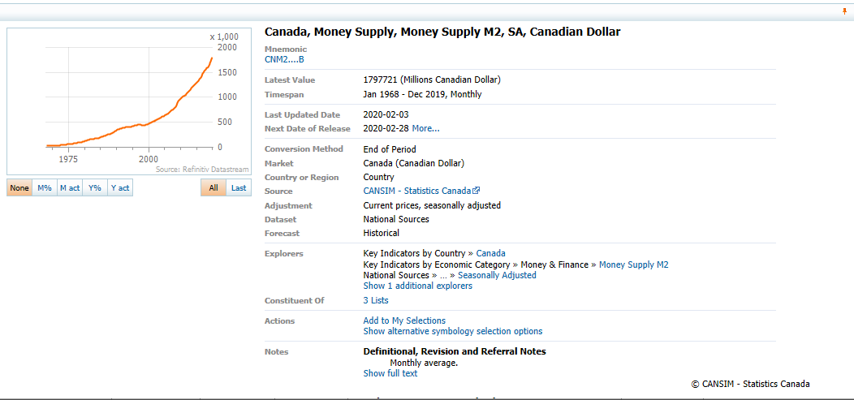
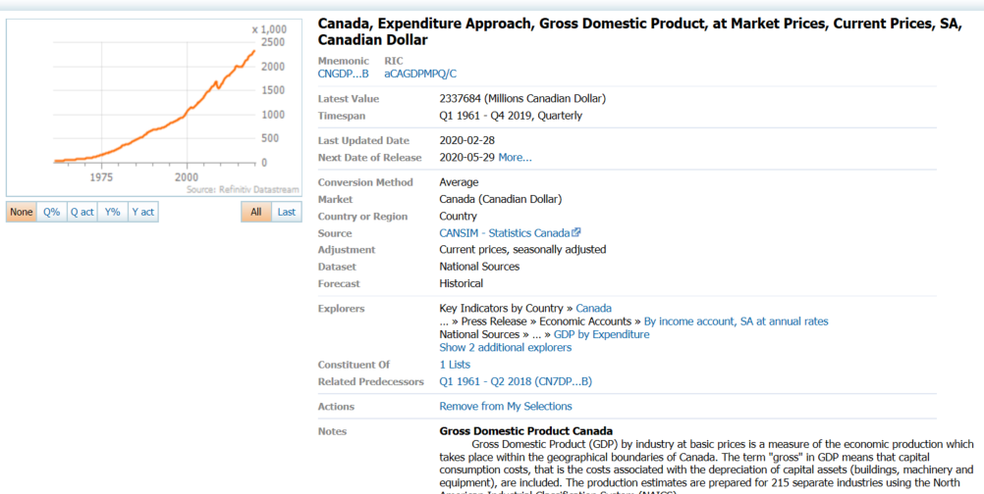
3.0.26.10

 |  |  |  |  |  |  |  |  |  | Last Refreshed: | 2020-06-11
 | Update | Request Type | Format | Series Lookup | Datatype/Expressions | Start Date | End Date | Freq |  | Status | Description |  |  | Statistics |  |  |  | Sequencing
 |  |  |  |  |  |  |  |  |  |  |  | Rows | Cols | Total | Started | Finished | Duration
 | YES | TS | RCM | CNM2....B |  | 01/01/1968 |  | Quarterly | ='Money_Supply_M2'!$A$1 | OK |  | 211 | 2 | 422 | 8:41:22 | 8:41:25 | 0:00:03
 | YES | TS | RCM | CNM2....B |  | 01/01/1968 |  | Monthly | ='Money_Supply_M2_M'!$A$1 | OK |  | 631 | 2 | 1262 | 8:41:22 | 8:41:26 | 0:00:04
 | YES | TS | RCM | CNGDP...B |  | 01/01/1968 |  | Quarterly | ='Ratio to GDP'!$A$1 | OK |  | 211 | 2 | 422 | 8:41:22 | 8:41:28 | 0:00:05

